Hoja3
Identificador | Proceso de mostrar menu de productos
Breve descripción | Corresponde al proceso para ver el menu de la cafeteria
Objetivo que se logra con la ejecución del proceso | El usuario y el cliente logran visualizar el menu de productos y sus atributos
Ejecutores del proceso | Usuario
Disparador para el proceso (describe que evento o momento inicia el proceso) | Al iniciar el sistema se le pregunta el usuario por la accion que desea realizar, si digita el valor 4 es llevado al menu principal de los productos
Pasos del proceso (se puede agregar un diagrama de flujo) | 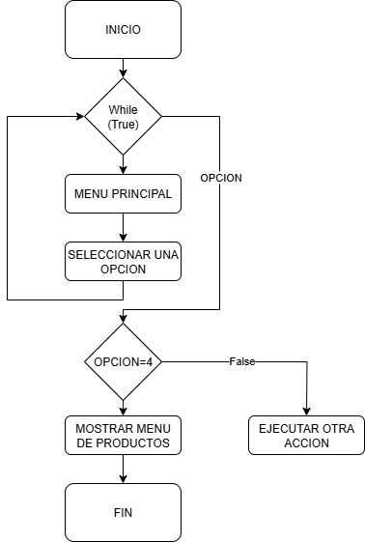

Punto de salida (describe como el proceso puede ser terminado después de ser completado con éxito) | El usuario digito la opcion 4 y se mostro el menu principal de los productos con sus principales atributos
Puntos de interrupción (describe los eventos cuando el proceso puede ser terminado en el transcurso de su ejecución) | Cuando el usuario cierra la consola Cuando el usuario digita otra opcion en el menu principal

